상품제안서
카카오 휴대용 플로팅 미니가습기 | 상품코드: S40037

 |  |  |  |  |  |  | 02-713-8555 | www.synergygift.co.kr
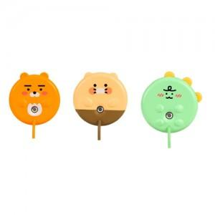

【상세/제작정보】 | <p><span style="font-size: 14pt;">※ 스티커 사이즈 6*4cm 기준입니다. 초과시 별도 문의</span></p>

【인쇄/포장옵션】 | 스티커 / 포장지포장

【공급단가】 | 수량 | 30~ | 100~ | 500~ | 1,000~ | 3,000~
*VAT별도 | 단가 | 8,850원 | 8,430원 | 7,900원 | 7,730원 | 7,550원

【상품 URL】 | https://www.synergygift.co.kr:443/src/goods_detail.php?gdno=40037

